상품제안서
스위스밀리터리 180g 면사타올 6P(대) | 상품코드: F02593

 |  |  |  |  |  |  | 02-412-0044 | www.easy1.co.kr
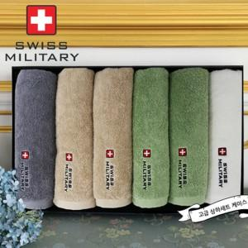

【상세/제작정보】

【인쇄/포장옵션】 | 실크 / 포장지포장

【공급단가】 | 수량 | 30~ | 50~ | 100~ | 500~ | 1,000~
*VAT별도 | 단가 | 37,120원 | 35,750원 | 34,370원 | 33,000원 | 32,170원

【상품 URL】 | https://dev.easy1.co.kr:443/src/goods_detail.php?gdno=2593

